Identificación
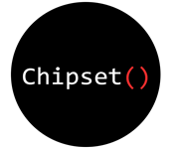

Requerimientos

Versión | 1.0
Proyecto | Apptracsem
Fecha | 2019-07-20
Elaborado por | Irving Cruz Cordoba
Localización del Documento
Documento base | REQM_BD_Apptracsem

Autorizaciones
Nombre | Fecha Autorización
Santiago Luna Sosa | 2019-07-22
Joana Joselin Domínguez Rodríguez | 2019-07-22

Distribución
Nombre | Fecha Recepción
Irving Cruz Cordoba | 2019-07-22

Control de Cambios
Versión | Fecha | Participante | Descripción del Cambio
1 | 2019-07-20 | Irving Cruz Cordoba | Creación y validación del documento REQM_BD_Requerimientos

